Solicitud gráfica
 | Área: | Matemáticas |  |  | Fecha:
 | Grado: | 10
 | Título del tema: | Las características globales de las funciones |  |  | ¿Cuaderno de estudio o recurso? | Recurso
 | Editor: |  |  |  | Motor del recurso | M5A

 | Código guión o recurso: | MA_10_01_REC250_CO | ← Para determinar este código, visite la hoja de Ayuda
 |  |  |  |  | ESPECIFICACIÓN DE ARCHIVOS A ENTREGAR
Núm. | Archivo Shutterstock o ruta en web | Imagen para: | Tipo | Ubicación de la imagen en el recurso M5A | Nombre imagen SMALL | Tamaño imagen SMALL | Nombre imagen ZOOM | Tamaño imagen ZOOM | Descripción | Observaciones
IMG01 | : ver descripción de la imagen | Recurso M5A | Ilustración | Contenido | MA_10_01_REC250_CO_IMG01n.png | 286 x 286 px | MA_10_01_REC250_CO_IMG01a.png | 500 x 500 px | gráfica función cuadrática, imagen de la pregunta 1 | 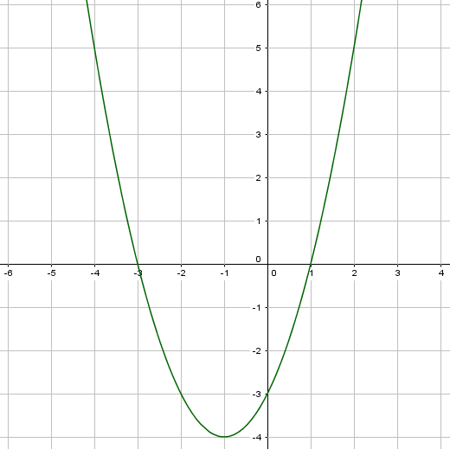
IMG02 | ver descripción de la imagen | Recurso M5A | Ilustración | Contenido | MA_10_01_REC250_CO_IMG02n.png | 286 x 286 px | MA_10_01_REC250_CO_IMG02a.png | 500 x 500 px | función senoidal, imagen de la pregunta 2 | 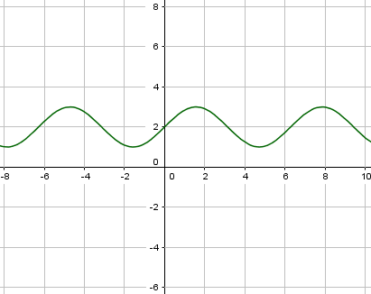
IMG03 | ver descripción de la imagen | Recurso M5A | Ilustración | Contenido | MA_10_01_REC250_CO_IMG03n.png | 286 x 286 px | MA_10_01_REC250_CO_IMG03a.png | 500 x 500 px | función radical, imagen de la pregunta 3 | 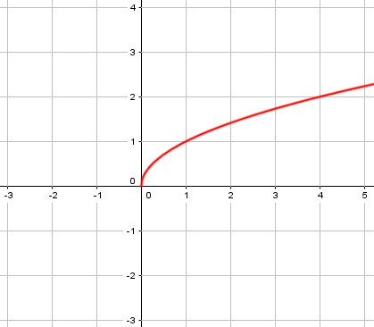
IMG04 | ver descripción de la imagen | Recurso M5A | Ilustración | Contenido | MA_10_01_REC250_CO_IMG04n.png | 286 x 286 px | MA_10_01_REC250_CO_IMG04a.png | 500 x 500 px | función exponencial, imagen de la pregunta 4 | 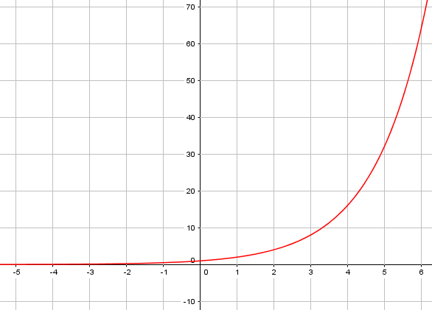
IMG05 | ver descripción de la imagen | Recurso M5A | Ilustración | Contenido | MA_10_01_REC250_CO_IMG05n.png | 286 x 286 px | MA_10_01_REC250_CO_IMG05a.png | 500 x 500 px | función racional, imagen de la pregunta 5 | 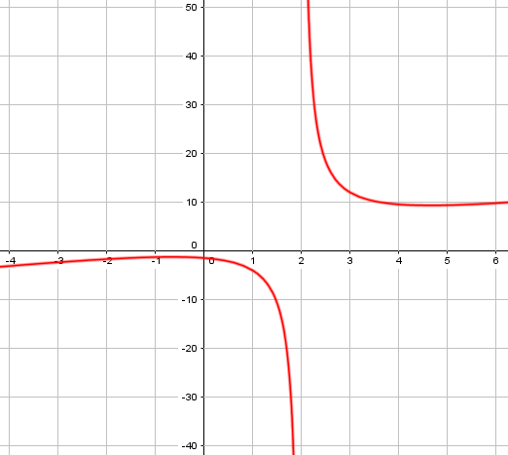
IMG06 | ver descripción de la imagen | Recurso M5A | Ilustración | Contenido | MA_10_01_REC250_CO_IMG06n.png | 286 x 286 px | MA_10_01_REC250_CO_IMG06a.png | 500 x 500 px | función racional, imagen de la pregunta 6
IMG07 | ver descripción de la imagen | Recurso M5A | Ilustración | Contenido | MA_10_01_REC250_CO_IMG07n.png | 286 x 286 px | MA_10_01_REC250_CO_IMG07a.png | 500 x 500 px | función exponencial, imagen de la pregunta 7 | 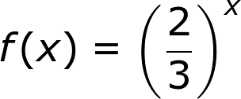
IMG08 | ver descripción de la imagen | Recurso M5A | Ilustración | Contenido | MA_10_01_REC250_CO_IMG08n.png | 286 x 286 px | MA_10_01_REC250_CO_IMG08a.png | 500 x 500 px | función radical, imagen de la pregunta 8
IMG09 | ver descripción de la imagen | Recurso M5A | Ilustración | Contenido | MA_10_01_REC250_CO_IMG09n.png | 286 x 286 px | MA_10_01_REC250_CO_IMG09a.png | 500 x 500 px | función coseno, imagen de la pregunta 9
IMG10 | ver descripción de la imagen | Recurso M5A | Ilustración | Contenido | MA_10_01_REC250_CO_IMG10n.png | 286 x 286 px | MA_10_01_REC250_CO_IMG10a.png | 500 x 500 px | función valor absoluto, imagen de la pregunta 10

